Sheet1
DAUSACH |  |  | QUYENSACH |  | CHITIET |  |  |  |  | PHIEUMUON
DS_MA | DS_TEN | NXB_MA | DS_MA | QS_STT | PM_STT | DS_MA | QS_STT | NGAYTRA | TINHTRANG | PM_STT | NGAYMUON | NGAYHENTRA | TTV_MASO
DS01 | Lập trình căn bản | 1 | DS01 | 1 | 1 | DS01 | 1 | 2021-09-20 | BT | 1 | 2021-09-16 | 2021-09-25 | TTV001
DS02 | Phân tích thiết kế HTTT | 1 | DS01 | 2 | 1 | DS02 | 2 | 2021-09-24 | BT
 |  |  | DS01 | 3
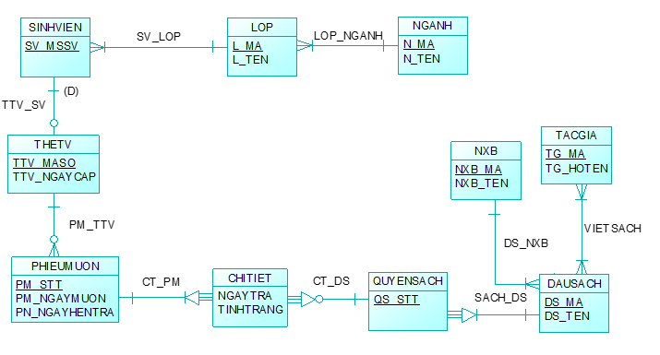
 |  |  | DS01 | 4
 |  |  | DS01 | 5
 |  |  | DS01 | 6
 |  |  | DS02 | 1
 |  |  | DS02 | 2
 |  |  | DS02 | 3
 |  |  | DS02 | 4
 |  |  | DS02 | 5

